Dashboard
 | Spotpris | Tariffer | Transmission | Elafgift | Moms
Total | 3,977.84 | 1,607.22 | 584.43 | 4,684.18 | 2,713.41
13,567
Total:
Gennemsnitsdag
 | Hele perioden | Valgte periode
Total | 28.50225258 | 28.50225258
DKK
DKK
DKK
NB: Husk at læse om opsætning og brug i Om-arket, før du går i gang.
Elforbrug oversigt |  | Total: | Totalt forbrug i perioden
 |  |  | 13,567
Adresse | Stenhøj Vænge 10 , Birkerød |  | DKK
Bruger(e) | Torben Kirk Wolf
Bruger 2 | Laksamol Utthasang
Vist periode | 2021-01-01 til 2022-04-21
Viste ugedage | Hele ugen
Viste tidsrum | Hele døgnet

Gennemsnitsdag - timeforbrug
 | Nat | Sen aften | Aften | Eftermiddag | Formiddag | Morgen
00:00:00 | 0.79512212209
01:00:00 | 0.69807274709
02:00:00 | 0.6380723672
03:00:00 | 0.62146977854
04:00:00 | 0.59792237077
05:00:00 | 0.61709600132
06:00:00 |  |  |  |  |  | 0.7948279305
07:00:00 |  |  |  |  |  | 1.1459015415
08:00:00 |  |  |  |  |  | 1.3492646712
09:00:00 |  |  |  |  | 1.3149942249
10:00:00 |  |  |  |  | 1.3679475053
11:00:00 |  |  |  |  | 1.2139984197
12:00:00 |  |  |  | 1.2087340616
13:00:00 |  |  |  | 1.1622447344
14:00:00 |  |  |  | 1.1707684125
15:00:00 |  |  |  | 1.1773646839
16:00:00 |  |  |  | 1.2719670005
17:00:00 |  |  | 2.792069542
18:00:00 |  |  | 2.1340365589
19:00:00 |  |  | 1.6758967088
20:00:00 |  |  | 1.4268033718
21:00:00 |  | 1.3566631113
22:00:00 |  | 1.1704139736
23:00:00 |  | 0.98554332962
Gennemsnitsuge
 | Total
man | 30.268723028
tir | 28.71969652
ons | 27.399153478
tor | 26.438714994
fre | 26.062430138
lør | 30.741161217
søn | 29.885888688

DKK

DKK

Månedsforbrug
 | Total
Jan 2021 | 896.94626113
Feb 2021 | 792.0511815
Mar 2021 | 770.80740337
Apr 2021 | 704.8088925
May 2021 | 703.76307213
Jun 2021 | 626.69882412
Jul 2021 | 624.66681112
Aug 2021 | 696.9747915
Sep 2021 | 867.630557
Oct 2021 | 938.84635544
Nov 2021 | 976.40623275
Dec 2021 | 1248.0979612
Jan 2022 | 1027.3771206
Feb 2022 | 817.56026625
Mar 2022 | 1284.9612684
Apr 2022 | 589.47522925

DKK

Om
Hint: Tryk på disse ikoner for at navigere
Dit totale forbrug i den valgte periode
Delelementerne af prisen eller raten (blank hvis du vælger elforbrug)
Dit forbrug på en gennemsnitsdag i den valgte periode
Det samlede forbrug per måned
Stregen indikerer en gennemtsnitsdag, hvor alt dit data tages i betragtning.
Cirklen viser en gennemsnitsdag i den valgte periode.
Naviger til Indstillinger
Naviger til Om-arket
Dit forbrug på en gennemsnitsuge i den valgte periode
Her kan du vælge mellem: Elforbrug (kWh)
Priser (DKK)
Rater (DKK/time)
Vælg en specifik periode du gerne vil undersøge. Læg mærke til at du i øverste højre hjørne kan vælge om du vil filtrere på år, måneder eller dage.
Vælg år.
Tip: I alle disse slicers kan man vælge flere kriterier ved at holde CTRL inde mens man klikker med musen
Vælg måned
Vælg ugedag
Vælg klokkeslet
Vælg tidsrum, som defineret i Indstillinger
Original fil udviklet af: | Herunder kan du se en kort gennemgang af funktionaliteterne i dashboardet, så du kommer godt i gang:
Torben Kirk Wolf
Afdelingsleder, Data Science, NIRAS A/S
tkwo@niras.dk
Hvis du har flere adresser med elmålere kan du vælge mellem dem her. Markerer du flere på én gang får du dit samlede brug på tværs af adresser.
Hvis du kunne tænkte dig at høre om mulighederne for at udvikle lignende løsninger på dit data, så kontakt endelig Torben. Vi har i NIRAS's Data Science afdeling bred erfaring med (videre)udvikling af robuste og fleksible Excelløsninger og meget andet.

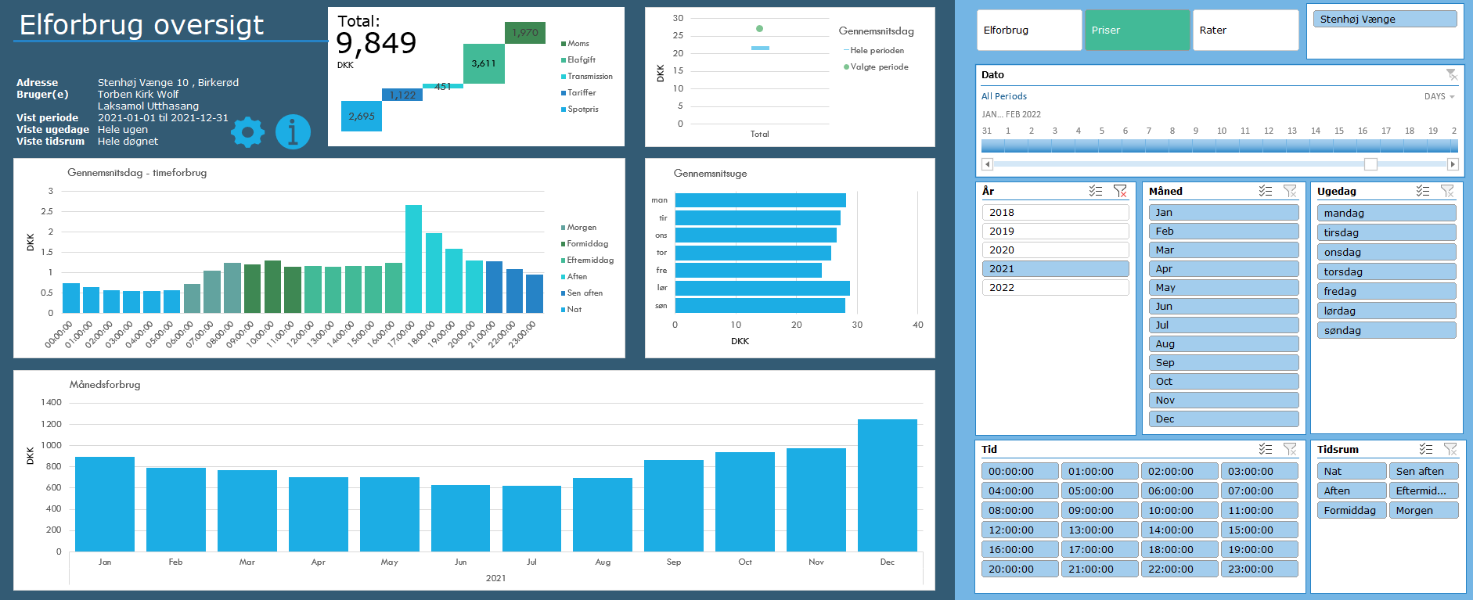
Opsætning
1) Én gang om året, skal du hente dit Refresh Token:
https://eloverblik.dk
Se seneste guide her:
Link
Indsæt den lange kode i Refresh Token i Indstillinger arket
2) Ret i Fra dato i Indstillinger arket
3) Ret i Lokation i Indstillinger arket. Elspotpriserne varierer afhængigt af denne.
4) Ret evt. inddelingen af tidsrum under Tidsrum i Indstillinger arket

Brug
1) Gå til Data --> Refresh All (Data --> Opdater alle)
Hvis du bliver spurgt om Privacy Settings (Beskyttelse af personlige oplysninger), så tryk bare ignorér. Det er en beskyttelse, der kan være smart at sætte, når man forespørger i databaser. Men i dette tilfælde er det vigtigt, at vi ignorerer det, da værktøjet ellers ikke kan sende en forespørgsel til Energinets datahub.
Hvis du bliver spurgt om brugerinfo/credentials, så vælg Anonym.
Hvis du kommer til at trykke noget forkert, så kan du ændre det under Data --> Get Data --> Data Source Settings (Data --> Hent data --> Indstillinger for datakilde)
2) Leg med filtrene og find forhåbentlig nogle gode indsigter i dit elforbrug 🙂
Hvis du vil have lidt inspiration til hvordan du bruger filtermulighederne til at få nogle interessante indsigter, så prøv evt. at se denne video:
Link

Licensrettigheder:
Dette værktøj stilles til rådighed til privat brug til interesserede brugere. Ønskes en kommerciel løsning udviklet, kontakt da venligst udvikleren direkte for at høre om mulighederne for dette.
For mere info om rettigheder og licens, se GitHub:
Link

Datakilder
Dette værktøj trækker på data fra flere kilder både til udtræk af personligt forbrug, men også til udtræk af tariffer og spotpriser.
Dit forbrug og dine oplysinger:
https://api.eloverblik.dk/CustomerApi/swagger/index.html
Dine tariffer:
https://www.energidataservice.dk/tso-electricity/datahubpricelist
Elspotpriser:
https://www.energidataservice.dk/tso-electricity/elspotprices
Transmissionsafgifter:
https://energinet.dk/El/Elmarkedet/Tariffer/Aktuelle-tariffer
Elafgift:
https://www.skm.dk/skattetal/satser/satser-og-beloebsgraenser-i-lovgivningen/elafgiftsloven/
(der tages højde for nedsat afgift ved elektrisk varmekilde)

Ansvarsfraskrivelse
Dette værktøj er udviklet til privat brug og er kun testet op imod data fra én husstand. Dit data kan afvige fra det testede, og det kan derfor ikke garanteres, at beregningerne på dine data er 100% korrekte.
Der tages f.eks. ikke højde for evt. installation af solceller.
Priserne er estimerede baseret på data i ovenstående datakilder. Udvikleren oplever selv en fravigelse på ca. DKK 20 per måned sammenlignet med tilsendte elregninger, så nogen afvigelse fra faktiske værdier må forventes.

Tekniske krav
Denne løsning er udviklet til at fungere til Windows versionen af Microsoft Excel i en version 2016 eller nyere. Der anvendes avancerede funktionaliteter som Power Query, DAX og andet, som desværre ikke er supporteret i andre versioner af Excel eller andre spreadsheet-applikationer.

Versionshistorik
Version 2.1.5, 2022-04-20 Opdateret datamodel og dermed væsentlige performanceforbedringer. Folk med 32 bit Excel burde nu også kunne bruge løsningen uden problemer. Indarbejdet advarsel ved udtræk af data for mere end 730 dage.
Version 2.1.4, 2022-03-09 Håndterer nu situationer, hvor tarifferne er ukendte i perioder, hvor forbruget er kendt (f.eks. ved nyoprettet leverandør). Mindre performanceforbedringer. Mere hjælp til at få ignoreret privacy levels.
Version 2.1.3, 2022-02-18 Hvis du har flere målere tilknyttet din person (og derved dit token) har du nu mulighed for at se dit forbrug på alle dine adresser. Det er typisk folk med sommerhus, der vil sætte pris på dette. Håndterer nu nedsat elafgift efter 4.000 kWh på et år, hvis boligen bruger elbaseret opvarmning.
Version 2.1.2, 2022-02-06 Viser nu et breakdown af prisdata. Håndterer nu også tariffer med separate rabatter, hvilket i tidligere versioner resulterede i visning af dobbelt forbrug. Rater vises nu også for næste dag, da disse fastsættes én dag i forvejen på elbørsen. Vælg rater og morgendagens dato for at se raterne.
Version 2.1.1, 2022-02-04 Fikset, at nogle brugere oplevede at den ikke kunne finde deres tariffer.
Version 2.1.0, 2022-02-01 Inkluderer nu også prisdata.
Version 2.0.0, 2022-01-06 Opgraderet til at trække data via API kald.
Version 1.0.0, 2020-12-03 Første udgave. Trækker forbrug fra en CSV-fil, som brugeren downloader fra eloverblik.dk

